Sheet1
TangPrimerピン配置図

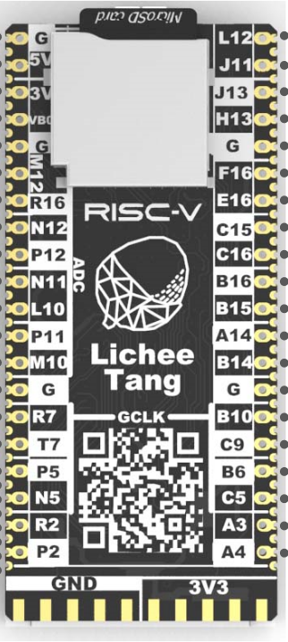
 |  |  |  | GND | L12 | GPIO14 | GD_SWDIO | L2_P | SWDピン
 |  |  |  | ５V | J11 | GPIO13 | GD_SWCLK | L4_N | SWDピン
 |  |  |  | 3.3V | J13 | GPIO17 | U0_TX | L9_N | デバック
 |  |  |  | VB0 | H13 | GPIO16 | U0_RX | L9_P | デバック
 |  |  |  | GND | GND
 | T19_P | ADC_CH4 | GPIO15 | M12 | F16 | GPIO12 |  | B1_N
 | T19_N | ADC_CH7 | GPIO18 | R16 | E16 | GPIO11 |  | B1_P
 | T18_P | ADC_CH5 | GPIO19 | N12 | C15 | GPIO10 |  | B13_N
 | T18_N | ADC_CH6 | GPIO20 | P12 | C16 | GPIO9 |  | B13_P
JTAGモード設定 | M1 | ADC_CH0 | GPIO21 | N11 | B16 | GPIO8 |  | B15_N
 |  | ADC_CH2 | GPIO22 | L10 | B15 | GPIO7 |  | B15_P
 | T17_N | ADC_CH3 | GPIO23 | P11 | A14 | GPIO6 |  | B14_N
 | T17_P | ADC_CH1 | GPIO24 | M10 | B14 | GPIO5 |  | B14_P
 |  |  |  | GND | GND
 | T11_P |  | GPIO25 | R7 | B10 | GPIO4 |  | B10_P
 | T11_N |  | GPIO26 | T7 | C9 |  | E_TMS | B10_N | Jtagピン
 | T3_N |  | GPIO27 | P5 | B6 |  | E_TDI | B21_N | Jtagピン
 | T3_P |  | GPIO28 | N5 | C5 |  | E_TCK | B21_P | Jtagピン
 | R19_P |  | GPIO29 | R2 | A3 | GPIO0 |  | B24_P
 | R19_N |  | GPIO30 | P2 | A4 |  | E_TDO | B24_N | Jtagピン

